상품제안서
(로고)레저고리부채 | 상품코드: S20003

 |  |  |  |  |  |  | 02-713-8555 | www.synergygift.co.kr
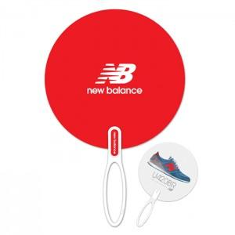

【상세/제작정보】 | <p><span style="font-size: 14pt;">※ 주문단위는 1,000개이며, 500개 단위로 주문시 500개 단가는 따로 적용됩니다.</span></p>

【인쇄/포장옵션】 | UV옵셋 양면칼라 / 포장불가능

【공급단가】 | 수량 | 1,000~ | 3,000~ | 10,000~ | 30,000~ | 100,000~
*VAT별도 | 단가 | 570원 | 530원 | 490원 | 460원 | 440원

【상품 URL】 | https://www.synergygift.co.kr:443/src/goods_detail.php?gdno=18882

